상품제안서
나빌레라 도자문 자개 스틱USB 명함케이스 2종세트 | 상품코드: F29862

 |  |  |  |  |  |  | 02-412-0044 | www.easy1.co.kr
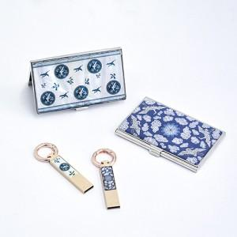

【상세/제작정보】 | "레이저인쇄 100개이상 무료 / 100개미만 50,000원 (VAT별도) 품목당 20,000원(VAT별도) (USB 20,000원 명함케이스 20,000원) 카톤 당 50개 / 배송비 5,000원(VAT별도)"

【인쇄/포장옵션】 | 레이저 / 포장지포장

【공급단가】 | 수량 | 50~ | 100~ | 500~ | 1,000~ | 2,000~
*VAT별도 | 단가 | 21,600원 | 21,240원 | 20,700원 | 20,330원 | 19,800원

【상품 URL】 | https://dev.easy1.co.kr:443/src/goods_detail.php?gdno=29862

